关系图
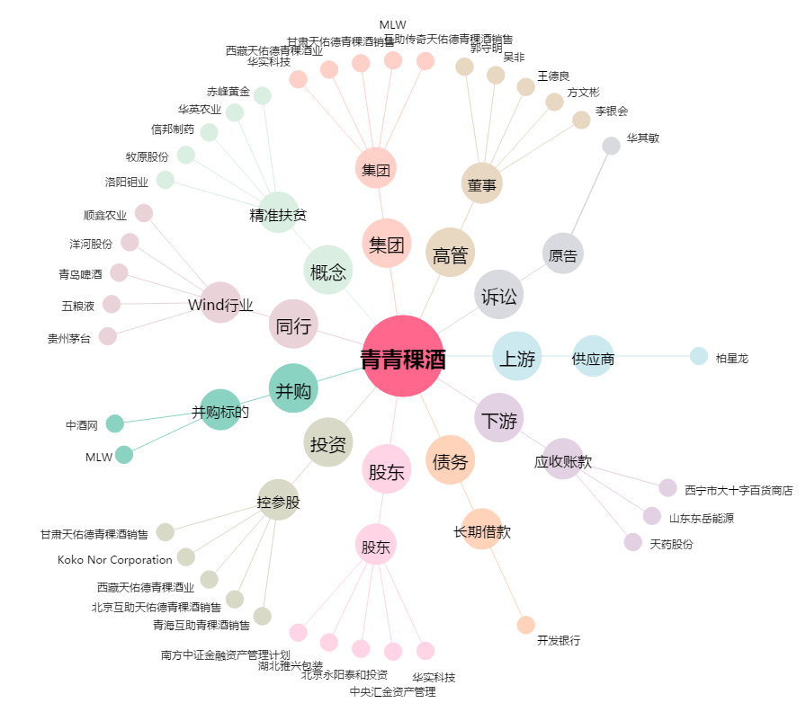
青青稞酒[002646.SZ] - 关系概览图

